Original
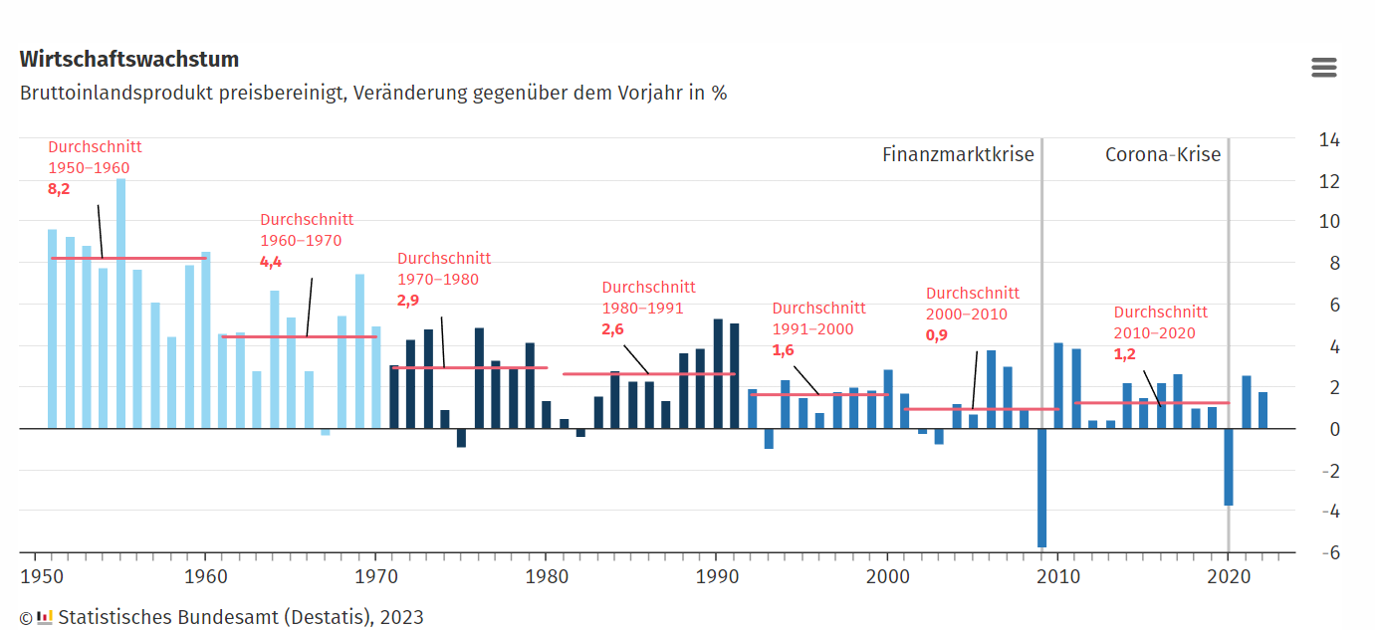

Bruttoinlandsprodukt von 1950 bis 2022 im Durchschnitt 3,1 % pro Jahr gewachsen - Statistisches Bundesamt (destatis.de)

Weitere Informationen?

Vorschlag
 | BIP
1950 | 249.2
1951 | 273.3
1952 | 298.8
1953 | 325.5
1954 | 350.7
1955 | 393.2
1956 | 423.6
1957 | 449.2
1958 | 469.2
1959 | 506.1
1960 | 549.7
1961 | 610.9
1962 | 639.4
1963 | 657.4
1964 | 701.2
1965 | 738.7
1966 | 759.3
1967 | 757
1968 | 798.2
1969 | 857.8
1970 | 897
1971 | 926.7
1972 | 964.8
1973 | 1008.8
1974 | 1013.4
1975 | 1002.8
1976 | 1052.9
1977 | 1084.9
1978 | 1117.4
1979 | 1163.9
1980 | 1178.7
1981 | 1180
1982 | 1170.7
1983 | 1188.9
1984 | 1222.5
1985 | 1249.3
1986 | 1279.5
1987 | 1298.3
1988 | 1346.8
1989 | 1399.5
1990 | 1479.6
1991 | 1710.8
1992 | 1749.1
1993 | 1730.1
1994 | 1770.7
1995 | 1801.3
1996 | 1815.1
1997 | 1840.4
1998 | 1876.4
1999 | 1914.8
...
BIP (2023) liegt extrapoliert mindestens auf dem Niveau von 2022
Mrd. Euro

Zu den Zahlen?

BIP 1950- 2022
Jahr | BIP | Angaben per Power Query von www.destatis.de importiert.
1950 | 249.2
1951 | 273.3
1952 | 298.8
1953 | 325.5
1954 | 350.7
1955 | 393.2
1956 | 423.6 |  | Quartal | BIP (Mrd. EUR) | Rückgang | Bemerkung
1957 | 449.2 |  | Q1 | 997.8 | -0.20% | Rückgang gegenüber Q4 2022
1958 | 469.2 |  | Q2 | 995.8044 | -0.20% | Annahme für Q1
1959 | 506.1 |  | Q3 | 993.8127912 | -0.20% | Annahme für Q2
1960 | 549.7 |  | Q4 | 991.82516562 | -0.20% | Annahme für Q3
1961 | 610.9
1962 | 639.4 |  | 2023 | 3979.2423568 |  | Jahreswert extrapoliert
1963 | 657.4
1964 | 701.2
1965 | 738.7
1966 | 759.3
1967 | 757
1968 | 798.2
1969 | 857.8
1970 | 897
1971 | 926.7
1972 | 964.8
Weitere Informationen?
1973 | 1008.8
1974 | 1013.4
1975 | 1002.8
1976 | 1052.9
1977 | 1084.9
1978 | 1117.4
1979 | 1163.9
1980 | 1178.7
1981 | 1180
1982 | 1170.7
1983 | 1188.9
1984 | 1222.5
1985 | 1249.3
1986 | 1279.5
1987 | 1298.3
1988 | 1346.8
1989 | 1399.5
1990 | 1479.6
1991 | 1710.8
1992 | 1749.1
1993 | 1730.1
1994 | 1770.7
1995 | 1801.3
1996 | 1815.1
1997 | 1840.4
1998 | 1876.4
1999 | 1914.8
2000 | 1969.5
2001 | 2172.5
2002 | 2198.1
2003 | 2211.6
2004 | 2262.5
2005 | 2288.3
2006 | 2385.1
2007 | 2499.6
2008 | 2546.5
2009 | 2445.7
2010 | 2564.4
2011 | 2693.6
2012 | 2745.3
2013 | 2811.4
2014 | 2927.4
2015 | 3026.2
2016 | 3134.7
2017 | 3267.2
2018 | 3365.5
2019 | 3473.3
2020 | 3405.4
2021 | 3601.8
2022 | 3867.1
2023 | 3979.2423568

Mehr Informationen

Weitere Informationen rund um das Thema erhalten Sie:
Durch den Newsletter Controlling EXCELlent
Im BLOG Controlling EXCELLent
In der LinkedIn-Gruppe Modern Excel & Co. im Controlling
Warum verwenden wir Registerfarben?
Professionelle Diagramme mit Excel erstellen

Spontanes Feedback?

